Hoja1
PRODUCCIONES DEKORARTE SAS
NIT. 900,645,501-1
TEL 467 4072
Proyecto: El bolero de rubén . Supervisor: Anthony Gonzalez .. Departamento: Utileria . Responsable: Andres Barón .
No. | IMAGEN | DESCRIPCION | ESTADO | # | VALOR | ANOTACIONES
1 | 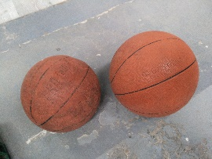 | Balones de basket | Perfecto | 2 | - | -
2 |  | Biblia de bolsillo | Perfecto | 1 | - | -
3 |  | Cobijas | Bueno | 3 | - | -
4 | 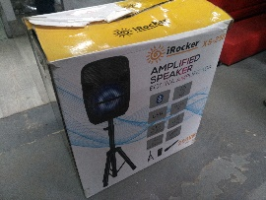 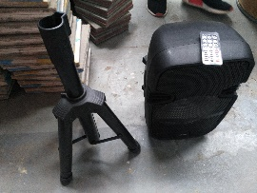 | Parlante Bluetooth | Perfecto | 1 | - | 100% funcional. Con tripode, control remoto y caja.
5 | 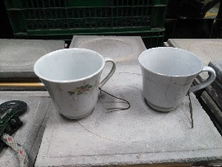 | Tazas | Regular | 2 | - | -

